Sheet1
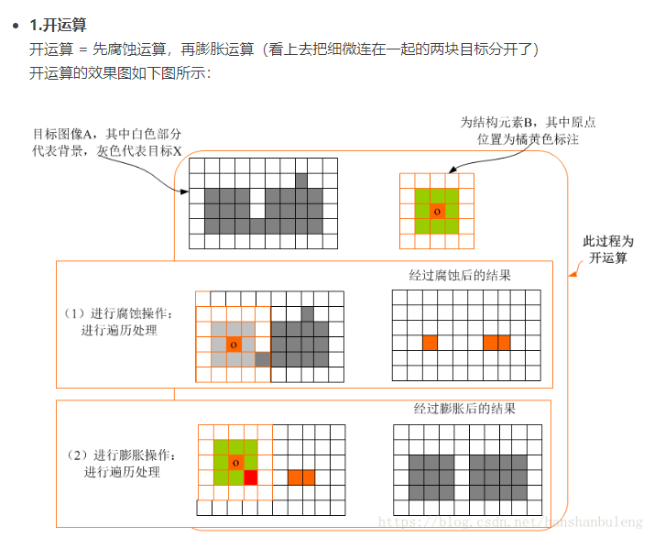
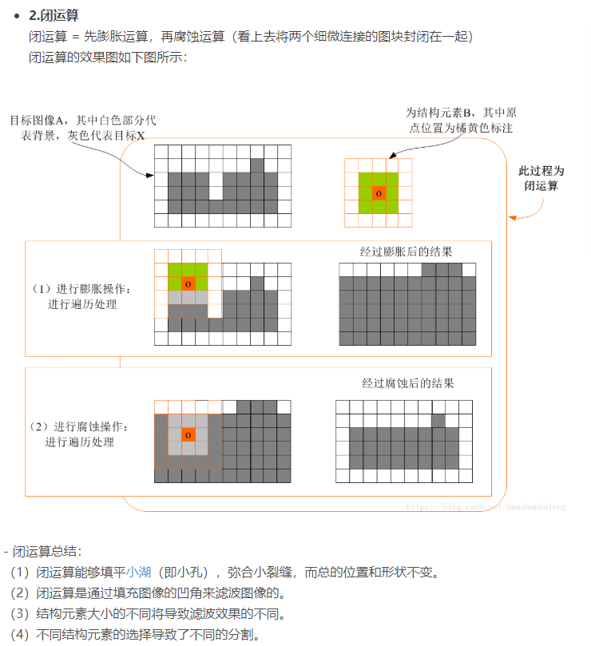
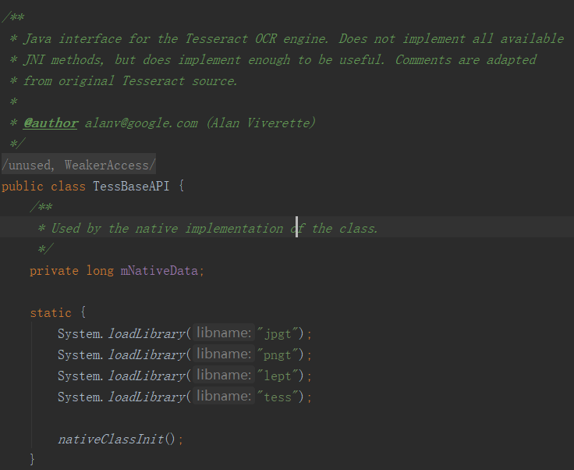

1.通过训练数据提高识别率
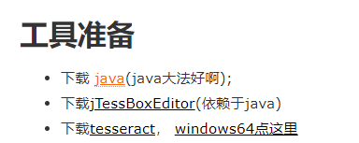

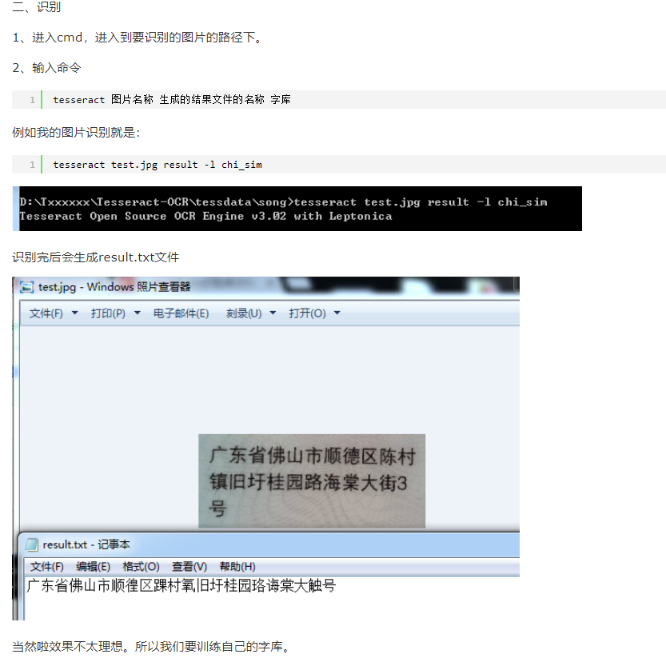

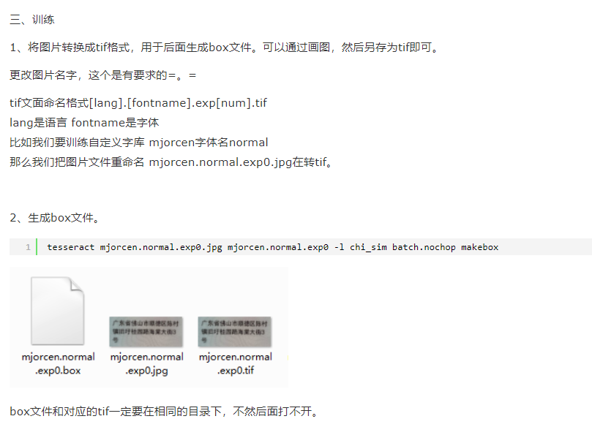

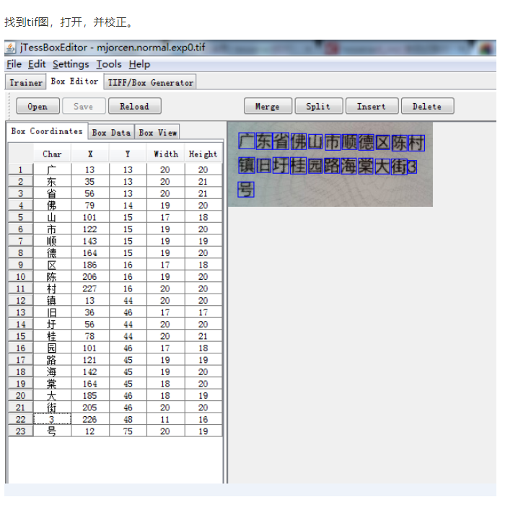

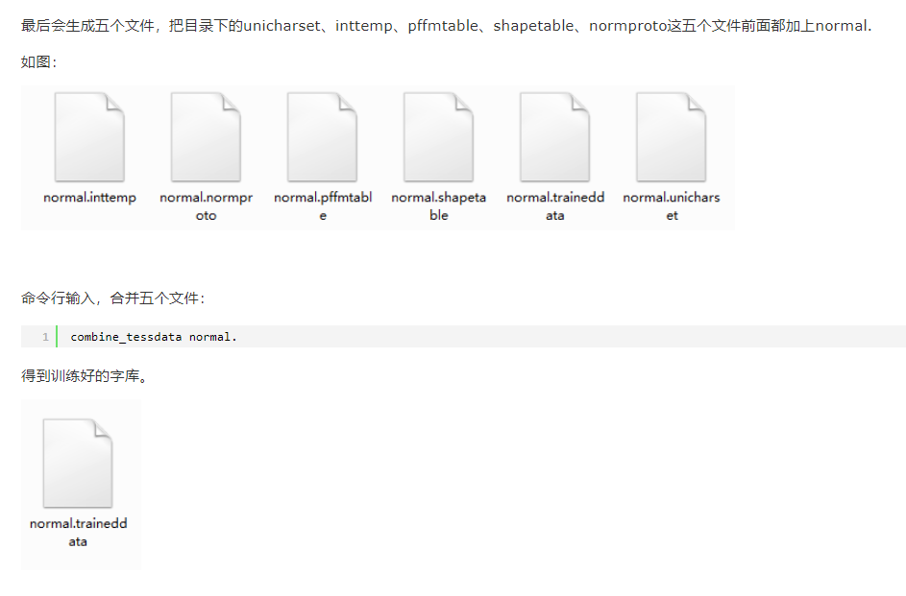

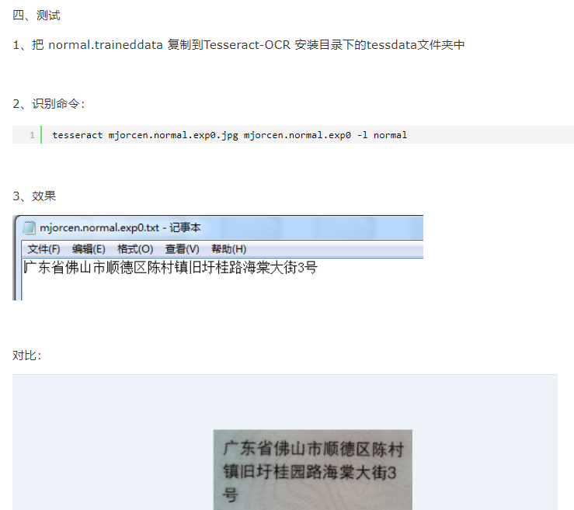

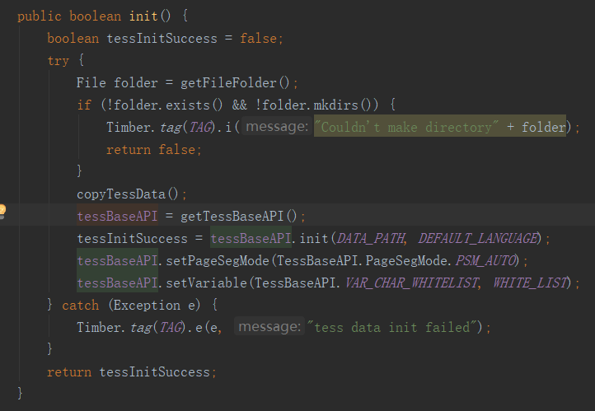

 |  | 结果正则匹配

 | Camera2 API 的应用

 | 预览框

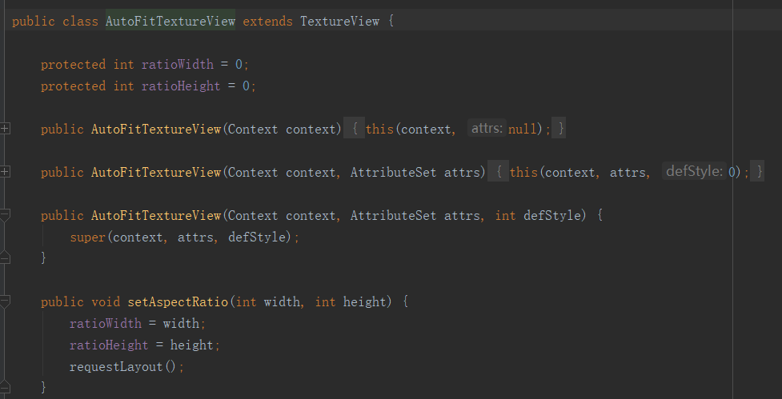

 | 画布
 |  |  | 定义好卡片的参数

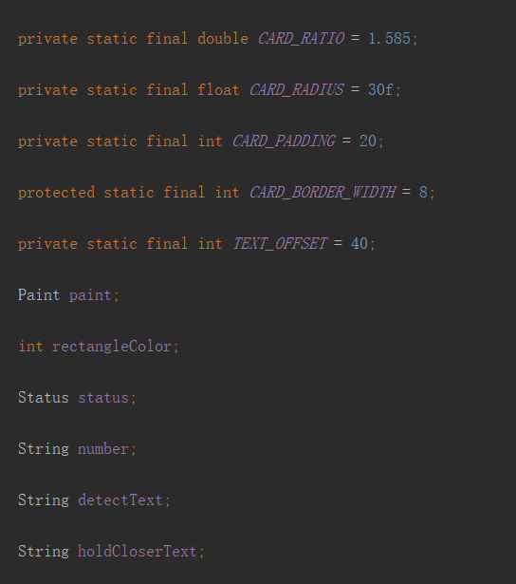

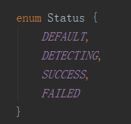

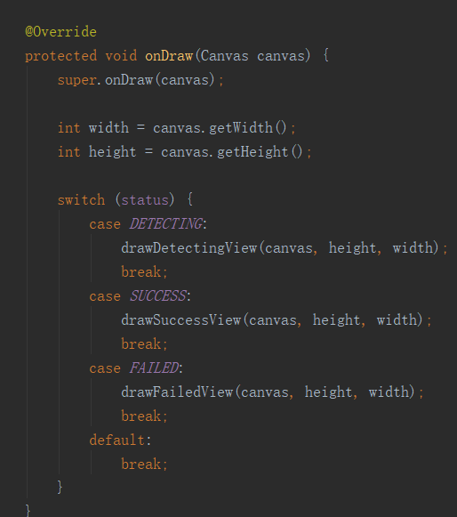

 | Camera2 API 的应用 调试camera2比较费劲

 | 很多内部的需要维护的变量

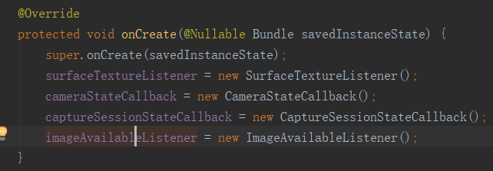

 |  | 多线程的方式开启一个camera，API的要求

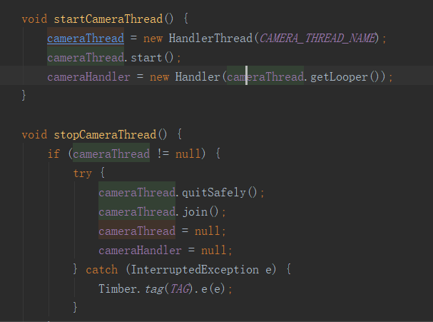

 |  | 维护很多内部类，继承重写也方便测试

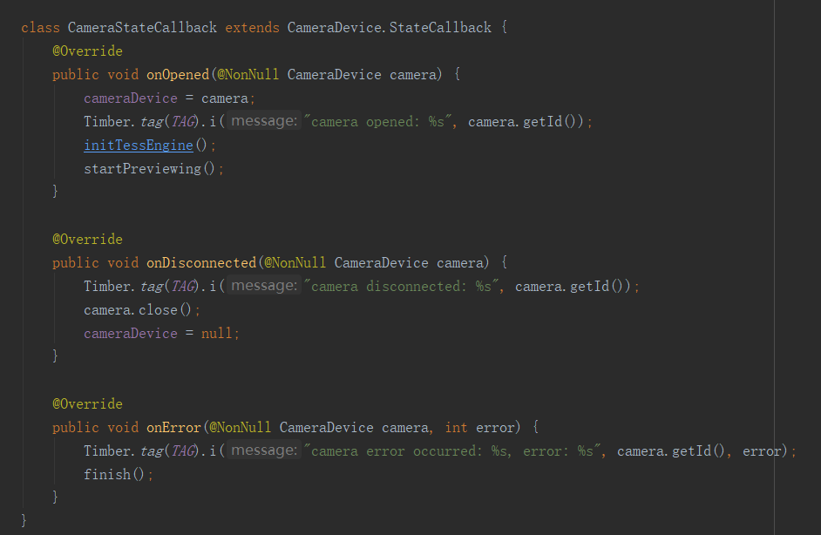

 | 对图片的前期处理，如何剪切和旋转，以及去噪和二值化会影响识别率

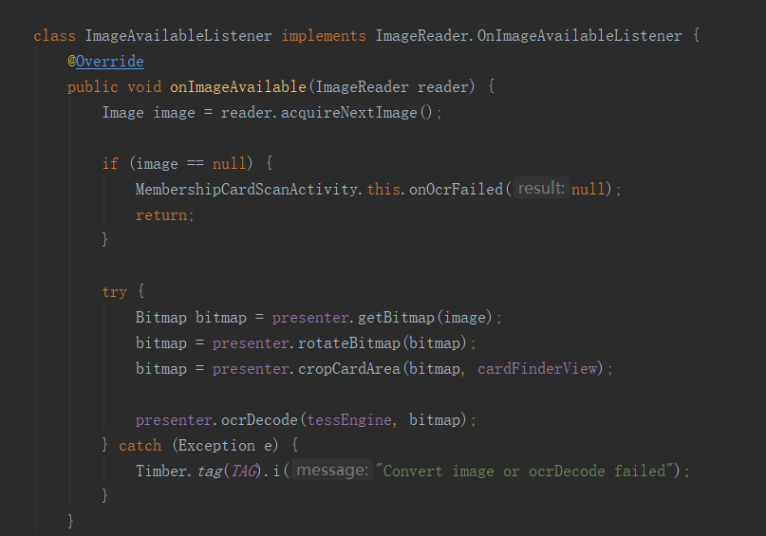

 | 速度很快，可能会多次识别，对结果的帅选表达式的严格程度 决定了 结果

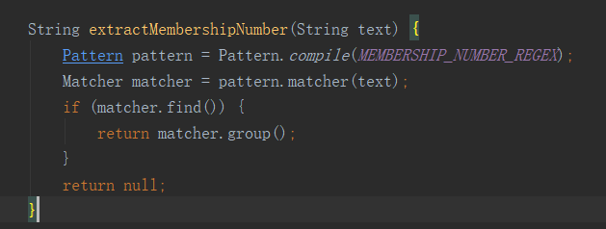

 |  | 采用Rxjava在子线程识别

多个线程和一个single线程识别结果差不多

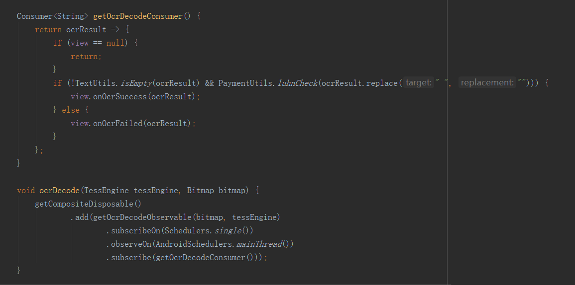

 | 参考了

 | API老旧，重构，线程处理的重构，代码重构

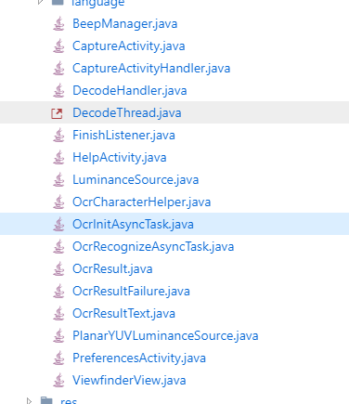

 |  | 干扰因素，干扰线，干扰点，相机的拍照因素太大，相机输出的图片质量不好，不够理想和线性，一般的算法只能处理理想的图片

